상품제안서
파워 V7 휴대용 보조배터리 및 손전등 겸용 무선 청소기 | 상품코드: F24359

 |  |  |  |  |  |  | 02-412-0044 | www.easy1.co.kr
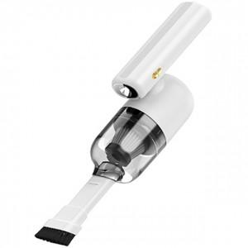

【상세/제작정보】

【인쇄/포장옵션】 | 풀칼라 / 포장지포장

【공급단가】 | 수량 | 50~ | 100~ | 500~ | 1,000~ | 2,000~
*VAT별도 | 단가 | 26,590원 | 26,180원 | 25,560원 | 24,540원 | 23,520원

【상품 URL】 | http://www.easy1.co.kr/src/goods_detail.php?gdno=24359

